EF-GS-205 (เก่า)
ผู้ตรวจสอบ
ผจก.แผนก
......./......./.......
......./......./.......
 |  |  |  |  |  |  |  |  |  |  |  |  |  |  |  |  | 1/2
บริษัท โตโยต้านนทบุรี ผู้จำหน่ายโตโยต้า จำกัด
ฝ่าย บริการ แผนก บริการ
ตารางบันทึกการตรวจสอบและบำรุงรักษา เครื่องทดสอบแบตเตอรี่ ประจำปี.......... สาขา..........................
 | ตรวจสอบประจำ |  | สัปดาห์ |  | เดือน |  |  | ผู้รับผิดชอบ ......................................................

ลำดับ | รายละเอียดการบำรุงรักษา | เดือน |  |  |  |  |  |  |  |  |  |  |  |  |  |  | หมายเหตุ
 |  | ม.ค. |  | ก.พ. |  | มี.ค. | เม.ย. |  | พ.ค. | มิ.ย. | ก.ค. | ส.ค. | ก.ย. | ต.ค. | พ.ย. | ธ.ค.
1 | ตรวจสอบสภาพของเครื่อง/ ต้องไม่แตกหักชำรุด
2 | ตรวจสอบสภาพของสายคีบแบต/ต้องไม่มีรอยฉีก
 | ขาดชำรุด ไม่ช็อตลงกราวด์
3 | ตรวจสอบสภาพของปากคีบ/ต้องสามารถคีบขั้ว
 | แบตได้อย่างแน่นหนาไม่มีการดัดแปลง
4 | ตรวจสอบปุ่มกดบนหน้าปัทม์/ต้องกดได้ทุกปุ่ม
5 | ทำความสะอาดตัวเครื่อง/เช็ดด้วยผ้าให้สะอาด
ผู้บันทึก
ผู้ตรวจสอบ (ระดับหัวหน้างาน)
วันที่ตรวจสอบ
วันที่ | ข้อบกพร่อง |  |  |  |  | การแก้ไข |  |  |  |  |  |  |  | กำหนดเสร็จ |  |  | ผู้รับผิดชอบ
ตรวจ



หมายเหตุ : ตรวจเช็คปกติ ผิดปกติ
เอกสารฉบับที่ / วันที่ออกเอกสาร / วันที่มีผลบังคับใช้ : 1 / 20/03/2560 / 01/04/2560 |  |  |  |  |  |  |  |  |  |  |  |  |  |  |  |  | EF-G/S-205

ภาพประกอบ
 |  | บริษัท โตโยต้านนทบุรี ผู้จำหน่ายโตโยต้า จำกัด | 2/2

 | รายละเอียดการตรวจเช็คและบำรุงรักษา เครื่องวัดการชาร์จไฟและทดสอบแบตเตอรี่

ประจำสัปดาห์
1.ตรวจเช็คสภาพของเครื่อง/ ต้องไม่แตกหักชำรุด | 4.ตรวจเช็คปุ่มกดบนหน้าปัทม์/ต้องกดได้ทุกปุ่ม
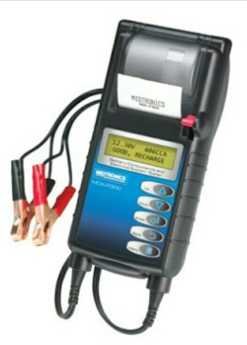


2.ตรวจเช็คสภาพของสายคีบแบต/ต้องไม่มีรอยฉีกขาดชำรุด | 5.ทำความสะอาดตัวเครื่อง/เช็ดด้วยผ้าให้สะอาด
ไม่ช็อตลงกราวด์

3.ตรวจเช็คสภาพของปากคีบ/ต้องสามารถคีบขั้วแบตเตอร์รี่
ได้อย่างแน่นหนาไม่มีการดัดแปลง

เอกสารฉบับที่ / วันที่ออกเอกสาร / วันที่มีผลบังคับใช้ : 1 / 20/03/2560 / 01/04/2560 |  |  | EF-G/S-205 | EF-OFF-…

EF-GS-205 (ใช้)
ผู้ตรวจสอบ
ผจก.แผนก
......./......./.......
......./......./.......

 |  |  |  | บริษัท โตโยต้านนทบุรี ผู้จำหน่ายโตโยต้า จำกัด
 |  |  | ตารางการตรวจเช็คและบำรุงรักษาเครื่องวัดการชาร์จไฟและทดสอบแบตเตอรี่ เดือน.........................พ.ศ.............
 |  |  |  | แผนก.........................................................สาขา............................................

ประสัปดาห์ | ลำดับ | รายการตรวจเช็ค | รายละเอียดในการตรวจเช็ค |  | เดือน
 |  |  |  |  | ม.ค. | ก.พ. |  | มี.ค. | เม.ย. | พ.ค. | มิ.ย. |  | ก.ค. | ส.ค. | ก.ย. | ต.ค. |  | พ.ย. | ธ.ค.
 | 1 | สภาพของเครื่อง | ต้องไม่แตกหักชำรุด, ฝาครอบกระดาษต้องล็อคได้
 | 2 | สภาพของสายคีบแบตเตอรี่ | ต้องไม่มีรอยฉีก เมื่อคีบแบตเตอรี่แล้วต้องไม่มีไฟรั่วและ
 |  |  | สามารถจ่ายไฟได้
 | 3 | สภาพของปากคีบ | ต้องสามารถคีบขั้วแบตเตอรี่ ได้อย่างแน่นหนาไม่มีการ
 |  |  | ดัดแปลง, ปลอกหุ้มอยู่ในสภาพสมบูรณ์
 | 4 | ปุ่มกดบนหน้าปัทม์ | ต้องกดได้ทุกปุ่ม, แผ่นปิดปุ่มต้องไม่หักและฉีกขาด
 | 5 | ชุดเฟืองปริ้นท์ และกระดาษ | ชุดเฟืองต้องสมบูรณ์ไม่แตกหัก, กระดาษที่ใช้ต้องเป็น
 |  |  | กระดาษเทอร์มอลล์
 | 6 | การพิมพ์กระดาษ | ข้อความต้องชัดเจนเห็นชัด
 | 7 | ความสะอาดของเครื่อง | ต้องไม่มีคราบสิ่งสกปรกสะสม และเช็ดทำความสะอาด
 |  |  | ตัวเครื่องทั้งหมดด้วยผ้าอย่างสม่ำเสมอ
ลงชื่อผู้รับผิดชอบ
ลงชื่อผู้ตรวจสอบ (หัวหน้างาน)
ü
ข้อปฎิบัติ |  |  |  | สัญลักษณ์ | บันทึกปัญหาที่พบและแนวทางการแก้ไข
û
1.ต้องตรวจเช็คตามหัวข้อที่กำหนดก่อนเริ่มปฎิบัติงานทุกวัน |  |  |  | ปกติ | วันที่ |  | ปัญหาที่พบ |  |  |  |  | แนวทางแก้ไข |  |  |  |  | ผู้บันทึก
2.หากพบว่าเครื่องทดสอบแบตเตอรี่มีปัญหาให้แจ้งหัวหน้าช่างทันที |  |  |  | ไม่ปกติ
3.เครื่องทดสอบแบตเตอรี่ที่ผิดปกติหรือใช้งานไม่ได้ต้องติดป้ายห้ามใช้งาน |  |  |  | แก้ไขแล้ว
และแจ้งหัวหน้าให้รีบดำเนินการแจ้งซ่อมตามขั้นตอน

เอกสารฉบับที่ / วันที่ออกเอกสาร / วันที่มีผลบังคับใช้ : 2 / 30/10/2561 / 10/11/2561 |  |  |  |  |  |  |  |  |  |  |  |  |  |  |  |  |  |  |  | EF-G/S-205

เครื่องทดสอบแบต MDX 300
บริษัท โตโยต้านนทบุรี ผู้จำหน่ายโตโยต้า จำกัด
ตารางการตรวจเช็คและบำรุงรักษา เครื่องวัดการชาร์จไฟและทดสอบแบตเตอรี่
MIDTRONICS : MDX 300

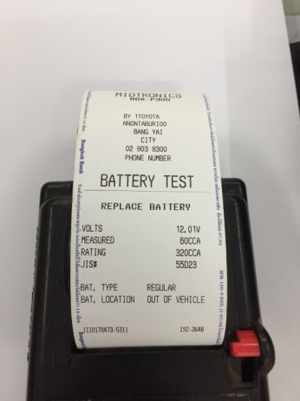
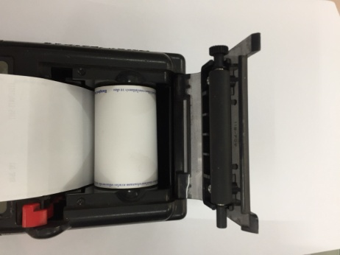
 | ลำดับ |  | รายการตรวจเช็ค |  |  | รายละเอียดในการตรวจเช็ค
 | 1 |  | สภาพของเครื่อง |  |  | ต้องไม่แตกหักชำรุด, ฝาครอบกระดาษต้องล็อคได้
 | 2 |  | สภาพของสายคีบแบต |  |  | ต้องไม่มีรอยฉีก เมื่อคีบแบตเตอรี่แล้วต้องไม่มีไฟรั่วและสามารถจ่ายไฟได้
 | 3 |  | สภาพของปากคีบ |  |  | ต้องสามารถคีบขั้วแบตได้อย่างแน่นหนาไม่มีการดัดแปลง,
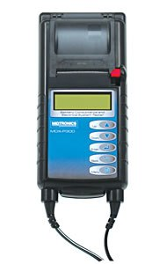
 |  |  |  |  |  | ปลอกหุ้มอยู่ในสภาพสมบูรณ์
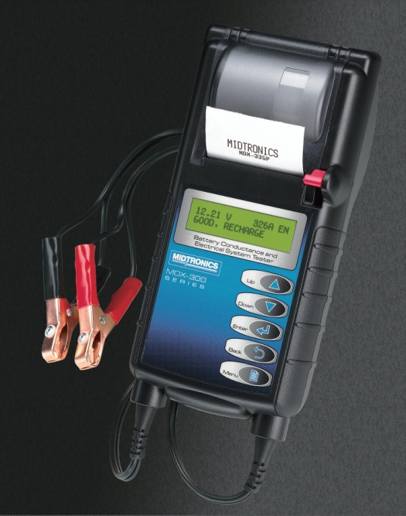
 | 4 |  | ปุ่มกดบนหน้าปัทม์ |  |  | ต้องกดได้ทุกปุ่ม, แผ่นปิดปุ่มต้องไม่หักและฉีกขาด
 | 5 |  | ชุดเฟืองปริ้นท์ และกระดาษ |  |  | ชุดเฟืองต้องสมบูรณ์ไม่แตกหัก, กระดาษที่ใช้ต้องเป็นกระดาษเทอร์มอลล์
 | 6 |  | การพิมพ์กระดาษ |  |  | ข้อความต้องชัดเจนเห็นชัด

 | ข้อควรระวัง
 |  | การเคลื่อนย้ายเครื่องไม่ควร จับสายคีมแบตแล้วปล่อยตัวเครื่องลง อาจส่งผลให้ตัวสายขาดได้
 |  | การเปิดฝาครอบเพื่อเปลี่ยนกระดาษ ให้ระวังชุดเฟืองปริ้นท์เตอร์ หากเปิดหรือดึงแรงๆ อาจทำให้
 |  | ขายึดชุดเฟืองหักได้

 | หมายเหตุ |  |  | : | ให้เลือกใช้ภาพประกอบให้ตรงตามประเภทอุปกรณ์ที่ใช้หน้างานจริง

เครื่องทดสอบแบต BT 501
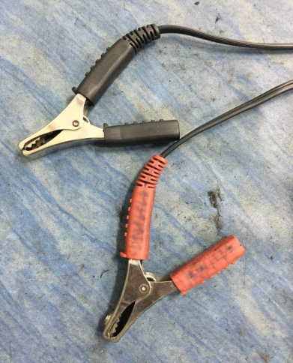
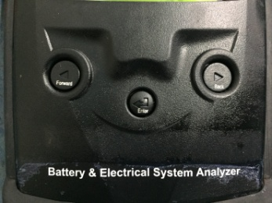
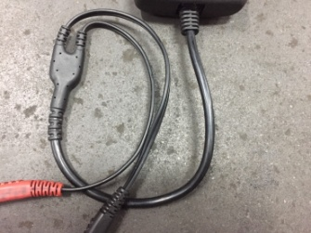
บริษัท โตโยต้านนทบุรี ผู้จำหน่ายโตโยต้า จำกัด
ตารางการตรวจเช็คและบำรุงรักษา เครื่องทดสอบแบตเตอรี่
BHC : BT501

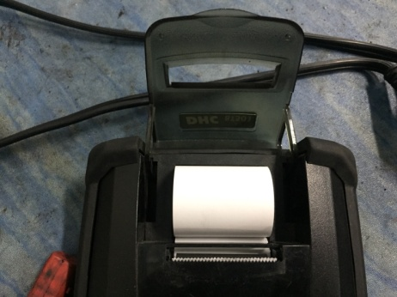
 | ลำดับ |  | รายการตรวจเช็ค |  |  | รายละเอียดในการตรวจเช็ค
 | 1 |  | สภาพของเครื่อง |  |  | ต้องไม่แตกหักชำรุด, ฝาครอบกระดาษต้องล็อคได้
 | 2 |  | สภาพของสายคีบแบต |  |  | ต้องไม่มีรอยฉีก เมื่อคีบแบตเตอรี่แล้วต้องไม่มีไฟรั่วและสามารถจ่ายไฟได้
 | 3 |  | สภาพของปากคีบ |  |  | ต้องสามารถคีบขั้วแบตได้อย่างแน่นหนาไม่มีการดัดแปลง, ปลอกหุ้มอยู่ในสภาพสมบูรณ์
 | 4 |  | ปุ่มกดบนหน้าปัทม์ |  |  | ต้องกดได้ทุกปุ่ม, แผ่นปิดปุ่มต้องไม่หักและฉีกขาด
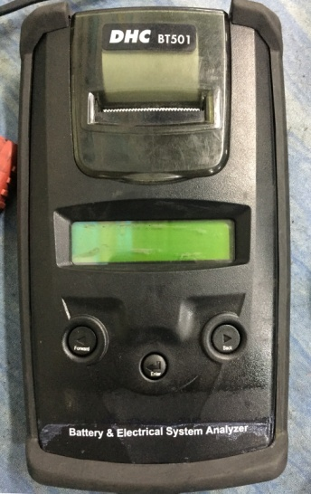
 | 5 |  | ชุดเฟืองปริ้นท์ และกระดาษ |  |  | ชุดเฟืองต้องสมบูรณ์ไม่แตกหัก, กระดาษที่ใช้ต้องเป็นกระดาษเทอร์มอลล์
 | 6 |  | การพิมพ์กระดาษ |  |  | ข้อความต้องชัดเจนเห็นชัด

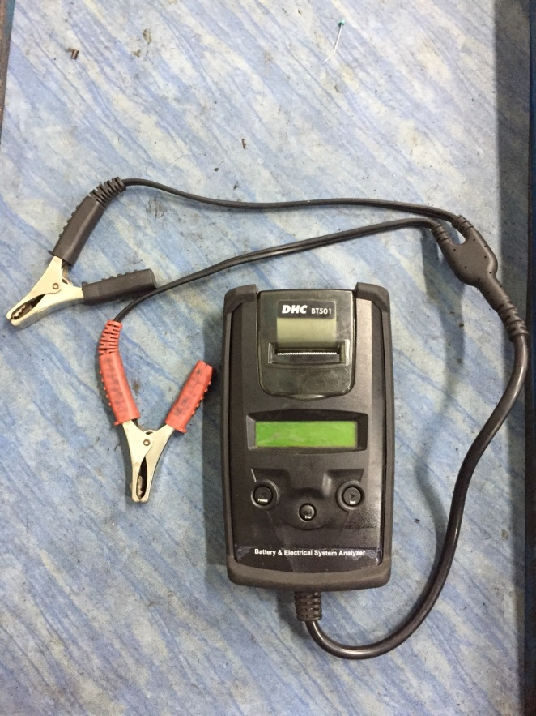
 |  | ข้อควรระวัง
 |  |  | การเคลื่อนย้ายเครื่องไม่ควร จับสายคีมแบตแล้วปล่อยตัวเครื่องลง อาจส่งผลให้ตัวสายขาดได้
 |  |  | การเปิดฝาครอบเพื่อเปลี่ยนกระดาษ ให้ระวังชุดเฟืองปริ้นท์เตอร์ หากเปิดหรือดึงแรงๆ อาจทำให้ขายึด
 |  |  | ชุดเฟืองหักได้

 |  | หมายเหตุ |  | : | ให้เลือกใช้ภาพประกอบให้ตรงตามประเภทอุปกรณ์ที่ใช้หน้างานจริง

